Predictions
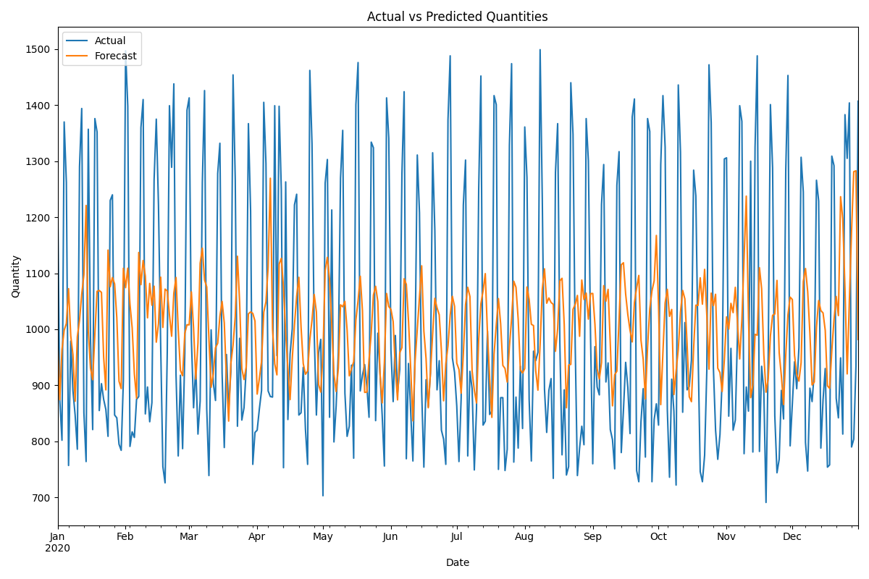
date | actual | forecast
2020-01-01 | 1247 | 983.66335135
2020-01-02 | 874 | 874.34249863
2020-01-03 | 802 | 964.19370121
2020-01-04 | 1370 | 998.43013142
2020-01-05 | 1262 | 1010.3635841
2020-01-06 | 757 | 1072.4912467
2020-01-07 | 979 | 988.25866156
2020-01-08 | 890 | 954.66746765
2020-01-09 | 847 | 871.59085277
2020-01-10 | 786 | 986.74936073
2020-01-11 | 1290 | 1016.1721061
2020-01-12 | 1394 | 1062.4486276
2020-01-13 | 851 | 1097.4300775
2020-01-14 | 764 | 1221.0116433
2020-01-15 | 1357 | 996.8825563
2020-01-16 | 984 | 930.72615707
2020-01-17 | 821 | 910.03168612
2020-01-18 | 1376 | 991.43365829
2020-01-19 | 1352 | 1067.8568457
2020-01-20 | 855 | 1069.2343318
2020-01-21 | 903 | 1065.8386646
2020-01-22 | 875 | 950.41542361
2020-01-23 | 857 | 891.85945313
2020-01-24 | 809 | 1141.3992522
2020-01-25 | 1230 | 1076.0104077
2020-01-26 | 1240 | 1092.4118089
2020-01-27 | 847 | 1080.9990243
2020-01-28 | 842 | 1020.4250113
2020-01-29 | 795 | 907.30907449
2020-01-30 | 784 | 894.23243748
2020-01-31 | 910 | 1108.8688031
2020-02-01 | 1497 | 1074.3279564
2020-02-02 | 1398 | 1109.0338746
2020-02-03 | 791 | 1044.6931433
2020-02-04 | 817 | 1002.8504016
2020-02-05 | 807 | 920.66842646
2020-02-06 | 875 | 876.95916937
2020-02-07 | 880 | 1137.0902925
2020-02-08 | 1360 | 1079.6447562
2020-02-09 | 1410 | 1122.7236341
2020-02-10 | 849 | 1094.9951006
2020-02-11 | 897 | 1020.4432433
2020-02-12 | 835 | 1081.8653799
2020-02-13 | 869 | 1042.9415226
2020-02-14 | 1267 | 1076.923351
2020-02-15 | 1375 | 977.0248288
2020-02-16 | 1221 | 1010.0822626
2020-02-17 | 972 | 1093.0402395
2020-02-18 | 755 | 1003.3442159
2020-02-19 | 726 | 1071.7228849
2020-02-20 | 959 | 1068.4060542
2020-02-21 | 1399 | 1025.9256516
2020-02-22 | 1289 | 987.63433334
2020-02-23 | 1438 | 1064.5643998
2020-02-24 | 919 | 1092.4383618
2020-02-25 | 774 | 999.72644813
2020-02-26 | 918 | 926.6638916
2020-02-27 | 787 | 917.16686065
2020-02-28 | 957 | 992.70898919
2020-02-29 | 1391 | 1008.1775927
2020-03-01 | 1413 | 1007.8804387
2020-03-02 | 983 | 1066.8365665
2020-03-03 | 860 | 1001.872371
2020-03-04 | 934 | 911.26170879
2020-03-05 | 813 | 975.43857957
2020-03-06 | 872 | 1117.7806057
2020-03-07 | 1262 | 1144.8310802
2020-03-08 | 1426 | 1088.0786897
2020-03-09 | 858 | 1075.6786332
2020-03-10 | 739 | 982.73756038
2020-03-11 | 999 | 896.59992315
2020-03-12 | 904 | 920.47048631
2020-03-13 | 873 | 967.19886608
2020-03-14 | 1278 | 975.03195996
2020-03-15 | 1332 | 1023.3815747
2020-03-16 | 922 | 1049.8223307
2020-03-17 | 789 | 1011.4768181
2020-03-18 | 955 | 909.50244236
2020-03-19 | 858 | 836.17155048
2020-03-20 | 925 | 938.63301545
2020-03-21 | 1454 | 971.85570504
2020-03-22 | 1267 | 1022.7234773
2020-03-23 | 827 | 1130.3850496
2020-03-24 | 984 | 1048.2600729
2020-03-25 | 838 | 929.67001035
2020-03-26 | 860 | 910.29627312
2020-03-27 | 930 | 932.43084861
2020-03-28 | 1367 | 1027.6670418
2020-03-29 | 1211 | 1031.0303583
2020-03-30 | 759 | 1028.3857949
2020-03-31 | 816 | 1014.7753757
2020-04-01 | 820 | 884.37934577
2020-04-02 | 858 | 912.40464958
2020-04-03 | 891 | 942.87713822
2020-04-04 | 1405 | 1030.5090214
2020-04-05 | 1296 | 1048.9476048
2020-04-06 | 890 | 1110.8648617
2020-04-07 | 880 | 1269.581132
2020-04-08 | 879 | 1000.7494192
2020-04-09 | 1399 | 938.19781908
2020-04-10 | 953 | 918.67996599
2020-04-11 | 1398 | 1116.3152545
2020-04-12 | 1249 | 1126.5811459
2020-04-13 | 753 | 1074.734479
2020-04-14 | 1263 | 992.72308469
2020-04-15 | 839 | 929.99127064
2020-04-16 | 956 | 874.58083661
2020-04-17 | 1001 | 947.86163673
2020-04-18 | 1222 | 1007.8352564
2020-04-19 | 1241 | 1058.9512517
2020-04-20 | 847 | 1092.7673931
2020-04-21 | 851 | 1004.4763145
2020-04-22 | 932 | 938.96375615
2020-04-23 | 822 | 919.7144719
2020-04-24 | 759 | 925.55873693
2020-04-25 | 1462 | 981.25850392
2020-04-26 | 1331 | 1016.5216094
2020-04-27 | 993 | 1062.1129847
2020-04-28 | 847 | 1030.9577796
2020-04-29 | 958 | 901.50808086
2020-04-30 | 982 | 887.95194011
2020-05-01 | 703 | 956.47137617
2020-05-02 | 1261 | 1104.7789499
2020-05-03 | 1303 | 1128.4760897
2020-05-04 | 843 | 1088.2405212
2020-05-05 | 1213 | 1010.4110299
2020-05-06 | 799 | 919.84848436
2020-05-07 | 863 | 888.93329306
2020-05-08 | 959 | 930.7082197
2020-05-09 | 1270 | 1043.6356123
2020-05-10 | 1355 | 1040.2416681
2020-05-11 | 886 | 1049.8432062
2020-05-12 | 809 | 998.73356264
2020-05-13 | 827 | 916.91912099
2020-05-14 | 936 | 929.53757319
2020-05-15 | 770 | 942.10490528
2020-05-16 | 1401 | 1016.6847204
2020-05-17 | 1476 | 1051.0308909
2020-05-18 | 890 | 1094.7268083
2020-05-19 | 918 | 1033.0502649
2020-05-20 | 937 | 887.33732631
2020-05-21 | 898 | 887.99601496
2020-05-22 | 843 | 946.0242605
2020-05-23 | 1334 | 993.37512088
2020-05-24 | 1324 | 1061.1066458
2020-05-25 | 837 | 1076.7932596
2020-05-26 | 993 | 1049.6840064
2020-05-27 | 922 | 921.70585709
2020-05-28 | 846 | 868.58457612
2020-05-29 | 756 | 940.68155356
2020-05-30 | 1413 | 1063.9267178
2020-05-31 | 1341 | 1040.5785723
2020-06-01 | 962 | 1035.3472058
2020-06-02 | 871 | 1013.7199243
2020-06-03 | 989 | 927.12688298
2020-06-04 | 887 | 874.05297779
2020-06-05 | 928 | 958.18912762
2020-06-06 | 1278 | 967.25245866
2020-06-07 | 1424 | 1090.2859143
2020-06-08 | 769 | 1080.0935929
2020-06-09 | 939 | 1014.2965796
2020-06-10 | 851 | 929.64421324
2020-06-11 | 765 | 836.60412865
2020-06-12 | 973 | 943.41021855
2020-06-13 | 1311 | 1001.3105159
2020-06-14 | 1208 | 1057.7348272
2020-06-15 | 889 | 1113.3280172
2020-06-16 | 754 | 996.86704717
2020-06-17 | 910 | 947.91720754
2020-06-18 | 862 | 859.99223287
2020-06-19 | 922 | 922.43806127
2020-06-20 | 1315 | 991.62762368
2020-06-21 | 1177 | 1055.3214549
2020-06-22 | 892 | 1038.3518091
2020-06-23 | 944 | 1025.9191973
2020-06-24 | 820 | 961.80881454
2020-06-25 | 804 | 872.39015244
2020-06-26 | 759 | 938.66410187
2020-06-27 | 1374 | 970.42577917
2020-06-28 | 1488 | 1025.1666112
2020-06-29 | 949 | 1058.8044432
2020-06-30 | 923 | 1040.890503
2020-07-01 | 863 | 939.55413813
2020-07-02 | 764 | 928.39657964
2020-07-03 | 877 | 886.00294633
2020-07-04 | 1222 | 956.30675887
2020-07-05 | 1302 | 1043.8157391
2020-07-06 | 774 | 1074.9809416
2020-07-07 | 925 | 1058.540186
2020-07-08 | 894 | 925.44587169
2020-07-09 | 749 | 891.14366548
2020-07-10 | 858 | 868.46420545
2020-07-11 | 1250 | 982.48384694
2020-07-12 | 1452 | 1045.5937402
2020-07-13 | 829 | 1068.8410664
2020-07-14 | 836 | 1099.3405061
2020-07-15 | 997 | 992.31492012
2020-07-16 | 848 | 911.97569762
2020-07-17 | 854 | 842.81871253
2020-07-18 | 1417 | 956.0437439
2020-07-19 | 1401 | 1007.1818097
2020-07-20 | 750 | 1054.8405539
2020-07-21 | 878 | 1010.1023095
2020-07-22 | 878 | 935.56350107
2020-07-23 | 748 | 930.01371361
2020-07-24 | 786 | 905.84104483
2020-07-25 | 1328 | 968.92291056
2020-07-26 | 1474 | 1019.31397
2020-07-27 | 763 | 1085.7395592
2020-07-28 | 879 | 1074.9244795
2020-07-29 | 788 | 1018.2694643
2020-07-30 | 934 | 927.95113224
2020-07-31 | 823 | 921.96669338
2020-08-01 | 1361 | 930.14077484
2020-08-02 | 1271 | 1075.4816759
2020-08-03 | 875 | 1053.3753868
2020-08-04 | 765 | 1009.0070417
2020-08-05 | 961 | 1006.611525
2020-08-06 | 944 | 925.88511322
2020-08-07 | 959 | 891.39375399
2020-08-08 | 1499 | 973.18398683
2020-08-09 | 1230 | 1072.3422825
2020-08-10 | 893 | 1107.9234019
2020-08-11 | 816 | 1046.4974664
2020-08-12 | 891 | 1055.9067071
2020-08-13 | 912 | 1047.7628555
2020-08-14 | 734 | 1044.6170601
2020-08-15 | 1280 | 960.75855582
2020-08-16 | 1367 | 1001.2943972
2020-08-17 | 975 | 1086.5130886
2020-08-18 | 776 | 1091.0198334
2020-08-19 | 892 | 1008.0384114
2020-08-20 | 740 | 859.9232362
2020-08-21 | 755 | 936.32939392
2020-08-22 | 1440 | 937.39903878
2020-08-23 | 1348 | 1035.7678447
2020-08-24 | 971 | 1044.1636639
2020-08-25 | 739 | 1060.4198551
2020-08-26 | 788 | 987.52616122
2020-08-27 | 827 | 1087.8993517
2020-08-28 | 794 | 1053.1085635
2020-08-29 | 1376 | 1064.61932
2020-08-30 | 1301 | 1018.1650513
2020-08-31 | 986 | 1063.6181609
2020-09-01 | 760 | 1063.97152
2020-09-02 | 969 | 1008.8223375
2020-09-03 | 897 | 929.46266494
2020-09-04 | 883 | 911.25411002
2020-09-05 | 1223 | 940.82561551
2020-09-06 | 1294 | 1077.8786916
2020-09-07 | 906 | 1050.1097035
2020-09-08 | 940 | 1071.2275257
2020-09-09 | 821 | 974.1833141
2020-09-10 | 803 | 863.39263347
2020-09-11 | 751 | 918.85218938
2020-09-12 | 1257 | 925.24838143
2020-09-13 | 1317 | 1017.8870795
2020-09-14 | 780 | 1115.232552
2020-09-15 | 856 | 1118.7531769
2020-09-16 | 941 | 1062.9448336
2020-09-17 | 896 | 1025.8869455
2020-09-18 | 814 | 998.19483549
2020-09-19 | 1379 | 977.49398106
2020-09-20 | 1411 | 1047.8086452
2020-09-21 | 748 | 1073.7493527
2020-09-22 | 728 | 1096.0948231
2020-09-23 | 836 | 980.36165823
2020-09-24 | 894 | 946.61462667
2020-09-25 | 772 | 875.73893625
2020-09-26 | 1376 | 968.86129975
2020-09-27 | 1353 | 1036.5890259
2020-09-28 | 728 | 1068.5993769
2020-09-29 | 839 | 1086.5033192
2020-09-30 | 867 | 1167.4725117
2020-10-01 | 829 | 1041.7022664
2020-10-02 | 1294 | 865.57779851
2020-10-03 | 1417 | 959.45219828
2020-10-04 | 1325 | 1046.9781956
2020-10-05 | 857 | 1071.3333891
2020-10-06 | 736 | 1023.0598036
2020-10-07 | 911 | 1035.3859213
2020-10-08 | 854 | 883.52935055
2020-10-09 | 722 | 925.24384844
2020-10-10 | 1436 | 964.26860038
2020-10-11 | 1316 | 1030.5265244
2020-10-12 | 852 | 1069.3121557
2020-10-13 | 1012 | 1054.2108327
2020-10-14 | 892 | 974.7140576
2020-10-15 | 898 | 879.7372015
2020-10-16 | 945 | 870.84612901
2020-10-17 | 1284 | 966.40906292
2020-10-18 | 1238 | 1043.1011719
2020-10-19 | 968 | 1042.581968
2020-10-20 | 746 | 1091.8735744
2020-10-21 | 728 | 1044.7877554
2020-10-22 | 775 | 1106.9559409
2020-10-23 | 926 | 1025.4110018
2020-10-24 | 1472 | 928.83360366
2020-10-25 | 1369 | 1064.5044809
2020-10-26 | 932 | 1042.2726668
2020-10-27 | 820 | 1062.4981574
2020-10-28 | 768 | 930.53372634
2020-10-29 | 812 | 922.79334421
2020-10-30 | 910 | 888.99190583
2020-10-31 | 1304 | 945.73486126
2020-11-01 | 1306 | 1022.1664543
2020-11-02 | 845 | 1000.4486075
2020-11-03 | 966 | 1046.2995962
2020-11-04 | 820 | 1029.7029121
2020-11-05 | 838 | 1074.8876066
2020-11-06 | 993 | 1011.8827957
2020-11-07 | 1399 | 947.10940771
2020-11-08 | 1371 | 1017.7588557
2020-11-09 | 778 | 1129.2764288
2020-11-10 | 897 | 1237.6461017
2020-11-11 | 854 | 1021.3692046
2020-11-12 | 1300 | 878.00484193
2020-11-13 | 781 | 900.9388422
2020-11-14 | 1325 | 990.98926386
2020-11-15 | 1488 | 989.4798998
2020-11-16 | 782 | 1109.8949981
2020-11-17 | 934 | 1072.2161921
2020-11-18 | 889 | 954.76586696
2020-11-19 | 691 | 887.74008819
2020-11-20 | 950 | 912.13750878
2020-11-21 | 1401 | 988.12359678
2020-11-22 | 1288 | 1024.9750932
2020-11-23 | 846 | 1027.3027459
2020-11-24 | 744 | 1087.2257347
2020-11-25 | 768 | 958.13394827
2020-11-26 | 891 | 916.6751792
2020-11-27 | 840 | 865.87530054
2020-11-28 | 1284 | 954.19848054
2020-11-29 | 1453 | 1025.8242428
2020-11-30 | 792 | 1057.4305012
2020-12-01 | 867 | 1053.1765853
2020-12-02 | 942 | 953.66213713
2020-12-03 | 894 | 919.57770344
2020-12-04 | 967 | 907.56427869
2020-12-05 | 1307 | 940.37338169
2020-12-06 | 1245 | 1085.4390143
2020-12-07 | 798 | 1108.4469228
2020-12-08 | 747 | 1067.149362
2020-12-09 | 895 | 993.21603475
2020-12-10 | 871 | 900.71708293
2020-12-11 | 924 | 905.87702649
2020-12-12 | 1266 | 1004.0306366
2020-12-13 | 1229 | 1051.2883225
2020-12-14 | 788 | 1033.4347116
2020-12-15 | 874 | 1029.1808578
2020-12-16 | 930 | 998.24567215
2020-12-17 | 754 | 899.14615091
2020-12-18 | 758 | 894.71978275
2020-12-19 | 1309 | 962.21174193
2020-12-20 | 1292 | 1017.3859187
2020-12-21 | 877 | 1058.585318
2020-12-22 | 842 | 1024.4776213
2020-12-23 | 949 | 1236.6447589
2020-12-24 | 813 | 1196.7002096
2020-12-25 | 1383 | 1072.1529158
2020-12-26 | 1305 | 920.39942941
2020-12-27 | 1404 | 1051.4429011
2020-12-28 | 790 | 1174.8953679
2020-12-29 | 804 | 1281.2894677
2020-12-30 | 934 | 1282.8434899
2020-12-31 | 1407 | 981.91282687

